提出⑧参考資料
下記を参照の上，期日までに登録（更新）願います。
※提出書類の在留カード等の有効期限が過ぎている場合がありますので，御注意願います。
※登録及び出場申請様式（①-1，①-2）は宮城県高体連ホームページに掲載しております。

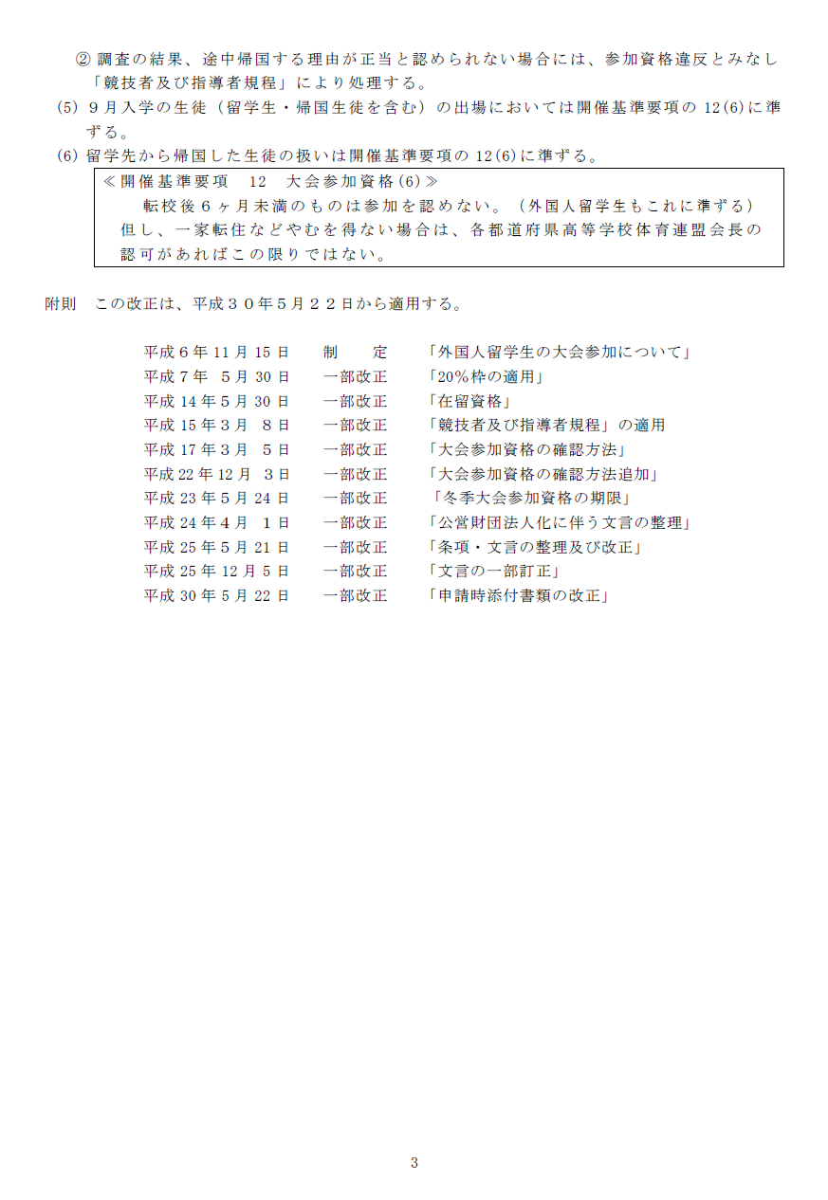

提出⑨ 入賞者報告
下記の大会にて入賞（第１位～第８位）があった場合に報告願います。
（提出⑨） |  |  |  | 提出期限：６月１６日（火）
宮城県高体連事務局 FAX 022-349-0552 E-mail jimukyoku@miyagi-koutairen.jp
高体連強化事業補助金における評価対象大会の入賞者報告
 |  | 専門部名:

大会名
期 日
会 場

種 目 | 順位 | 性別 | 氏 名 | 学校名 | 学年

提出⑪～⑬記載例
記載例
（提出⑪） |  |  |  |  |  |  | 提出期限：１１月２５日（水）
宮城県高体連事務局 FAX 022-349-0552 E-mail jimukyoku@miyagi-koutairen.jp
令和９年度 予算調書兼要求書 ＜運営費＞
この調書は，次年度の予算の基礎となりますので，明確に記載願います。 要望に沿えない場合や事務局から調整の連絡をする場合があります。

 |  |  |  |  |  |  | 専門部・支部 |  | ○○専門部

 |  |  |  |  |  |  | 作成者 |  | □□

 |  |  |  |  |  |  | 部長確認 |  | 済 | ・ | 未

１．要 求 額 |  | 200,000 |  | 円

２．理 由 |  | （ | 同額 | 増額 | 減額 | ）

例年と同様の支出が見込まれるため，同額を申請いたします。

３．内 訳

【歳入】
項目 | 前年度予算額 |  | 予算額 | 比較増減 | 積算内訳 |  |  |  |  | 金額
繰越金 | 100,000 |  | 100,000 | 0 | 前年度繰越金 |  |  |  |  | 100,000

分担金 | 200,000 |  | 200,000 | 0 | 専門部運営費（高体連） |  |  |  |  | 200,000

 |  |  |  |  | 【徴収金】名目，単価×人数（チーム数）
 |  |  |  |  |  |  |  | × |  | 0
 |  |  |  |  |  |  |  | × |  | 0
補助金 | 0 |  | 0 | 0

 |  |  |  |  | 【徴収金】名目，単価×人数（チーム数）
 |  |  |  |  |  |  |  | × |  | 0
 |  |  |  |  |  |  |  | × |  | 0
雑収入 | 0 |  | 0 | 0

 |  |  |  |  | 【徴収金】名目，単価×人数（チーム数）
 |  |  |  |  |  |  |  | × |  | 0
 |  |  |  |  |  |  |  | × |  | 0
合計 | 300,000 |  | 300,000 | 0

！！注意！！【歳入】と【歳出】の合計は同額になる。
【歳出】
項目 | 前年度予算額 |  | 予算額 | 比較増減 | 積算内訳 |  |  |  |  | 金額
旅費 | 50,000 |  | 60,000 | 10,000

 |  |  |  |  | 全国高体連専門部委員長会議 |  |  |  |  | 40,000
 |  |  |  |  | 東北高体連委員長会議 |  |  |  |  | 20,000

需用費 | 50,000 |  | 50,000 | 0

 |  |  |  |  | 事務用品 |  |  |  |  | 50,000

役務費 | 50,000 |  | 60,000 | 10,000

 |  |  |  |  | 郵送料 |  |  |  |  | 50,000
 |  |  |  |  | 振込手数料 |  |  |  |  | 10,000

使用料・賃借料 | 50,000 |  | 20,000 | -30,000 | 顧問会議会場使用料 |  |  |  |  | 20,000

負担金 | 50,000 |  | 50,000 | 0 | 宮城県○○協会負担金 |  |  |  |  | 30,000
 |  |  |  |  | 東北高体連専門部負担金 |  |  |  |  | 20,000

刊行費 | 50,000 |  | 50,000 | 0 | 記録集印刷代 |  |  |  |  | 50,000

予備費 | 0 |  | 10,000 | 10,000 | 慶弔 |  |  |  |  | 10,000

合計 | 300,000 |  | 300,000 | 0

